Capa
Escolha da distribuição de probabilidade para IC

Enunciado
 | Você seleciona aleatoriamente 25 casas construídas recentemente. A média amostral do custo da construção é $ 181.000 e o desvio padrão da população é de $28.000. Assumindo que os custos com a construção são normalmente distribuídos, você deve usar a distribuição normal, a distribuição t ou nenhuma delas para construir um intervalo de confiança de 95% para a média populacional dos custos de construção?

 | Medidas |  | Fórmulas para distribuição normal | Fórmulas para distribuição t
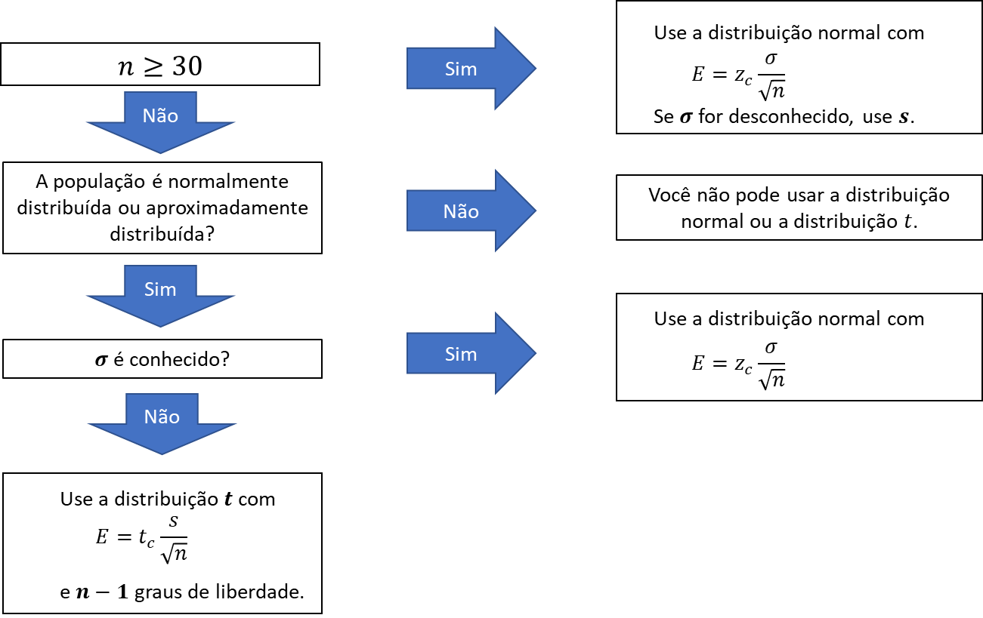
$$\overline{x}=\frac{\sum{x}}{n}$$
$$\overline{x}=\frac{\sum{x}}{n}$$
$$s=\sqrt{\frac{\sum{{(x−\overline{x})}^{2}}}{n−1}}$$
 | c = | 0.95
 | P(x) = | 0.025
 | n = | 25
$$σ=\sqrt{\frac{\sum{{(x−μ)}^{2}}}{N}}$$
 | média = | 181,000
 | D.P. = | 28,000
$$g.l.=n−1$$
 | g.l. = | 24
$$E=z_{c}\frac{σ}{\sqrt{n}}$$
$$E=t_{c}\frac{S}{\sqrt{n}}$$
 | Pontos críticos

$$Intervalo:\overline{x}−E<μ<\overline{x}+E$$
$$Intervalo:\overline{x}−E<μ<\overline{x}+E$$
 | zc | tc
 | 1.960 | 2.064

IC com Distribuição normal e t
Escolha da distribuição para construção do IC

Distribuição normal |  |  |  |  | Distribuição t

 | Margem de erro |  | Intervalo de confiança |  |  | Margem de erro |  | Intervalo de confiança

 | c = | 0.95 | Margem de erro: | 10975.80 |  | c = | 0.95 | Margem de erro: | 11557.83
 | zc = | 1.960 | LIC | 170,024.20 |  | tc = | 2.064 | LIC | 169,442.17
 | n = | 25.00 | LCC | 181,000 |  | n = | 25.00 | LCC | 181,000
 | Média = | 181,000 | LSC | 191,975.80 |  | Média = | 181,000 | LSC | 192,557.83
$$\overline{x}−E<μ<\overline{x}+E$$
 | D.P. = | 28,000 |  |  |  | D.P. = | 28,000
$$\overline{x}−E<μ<\overline{x}+E$$
 | E = | 10,975.80 |  |  |  | E = | 11,557.83

